Introdução


Gráficos
Gráfico de Barras
Gráfico de Colunas
Gráfico de Linhas
Gráfico Pizza
Gráfico Rosca

Gráfico1
 | Estoque
Sorvete de Nata | 4200
Trufa | 2800
Cone de Chocolate | 2950
Bombom | 3200

Gráfico de Barras
GRÁFICO DE BARRAS

 | Produto | Estoque | Produto | Venda | Estoque
 | Sorvete de Nata | 4200 | Sorvete | R$1,200.00 | 4200
 | Trufa | 2800 | Trufa | R$3,200.00 | 2800
 | Cone de Chocolate | 2950 | Cone de Chocolate | R$2,400.00 | 2950
 | Bombom | 3200 | Bombom | R$1,800.00 | 3200

Vendas de Doces

Gráfico de Colunas
GRÁFICO DE COLUNAS

 | Produto | Estoque | Produto | Venda | Estoque
 | Sorvete de Nata | 4200 | Sorvete | R$1,200.00 | 4200
 | Trufa | 2800 | Trufa | R$3,200.00 | 2800
 | Cone de Chocolate | 2950 | Cone de Chocolate | R$2,400.00 | 2950
 | Bombom | 3200 | Bombom | R$1,800.00 | 3200

Gráfico de Linhas
GRÁFICO DE LINHAS

 | Mês | Valor
 | Jan | R$1,200.00
 | Fev | R$3,200.00
 | Mar | R$2,400.00
 | Abr | R$1,800.00
 | Mai | R$2,750.00
 | Jun | R$2,682.00
 | Jul | R$4,582.00
 | Ago | R$3,254.00
 | Set | R$3,890.00
 | Out | R$2,984.00
 | Nov | R$3,485.00
 | Dez | R$6,870.00

Gráfico Pizza
GRÁFICO DE PIZZA

 | Produto | Estoque | Produto | Venda
 | Sorvete de Nata | 4200 | Sorvete | R$1,200.00
 | Trufa | 2800 | Trufa | R$3,200.00
 | Cone de Chocolate | 2950 | Cone de Chocolate | R$2,400.00
 | Bombom | 3200 | Bombom | R$1,800.00
 |  |  | Wafer | R$700.00
 |  |  | Bala Goma | R$600.00
 |  |  | Ciclete | R$400.00

Gráfico Rosca

GRÁFICO DE ROSCA

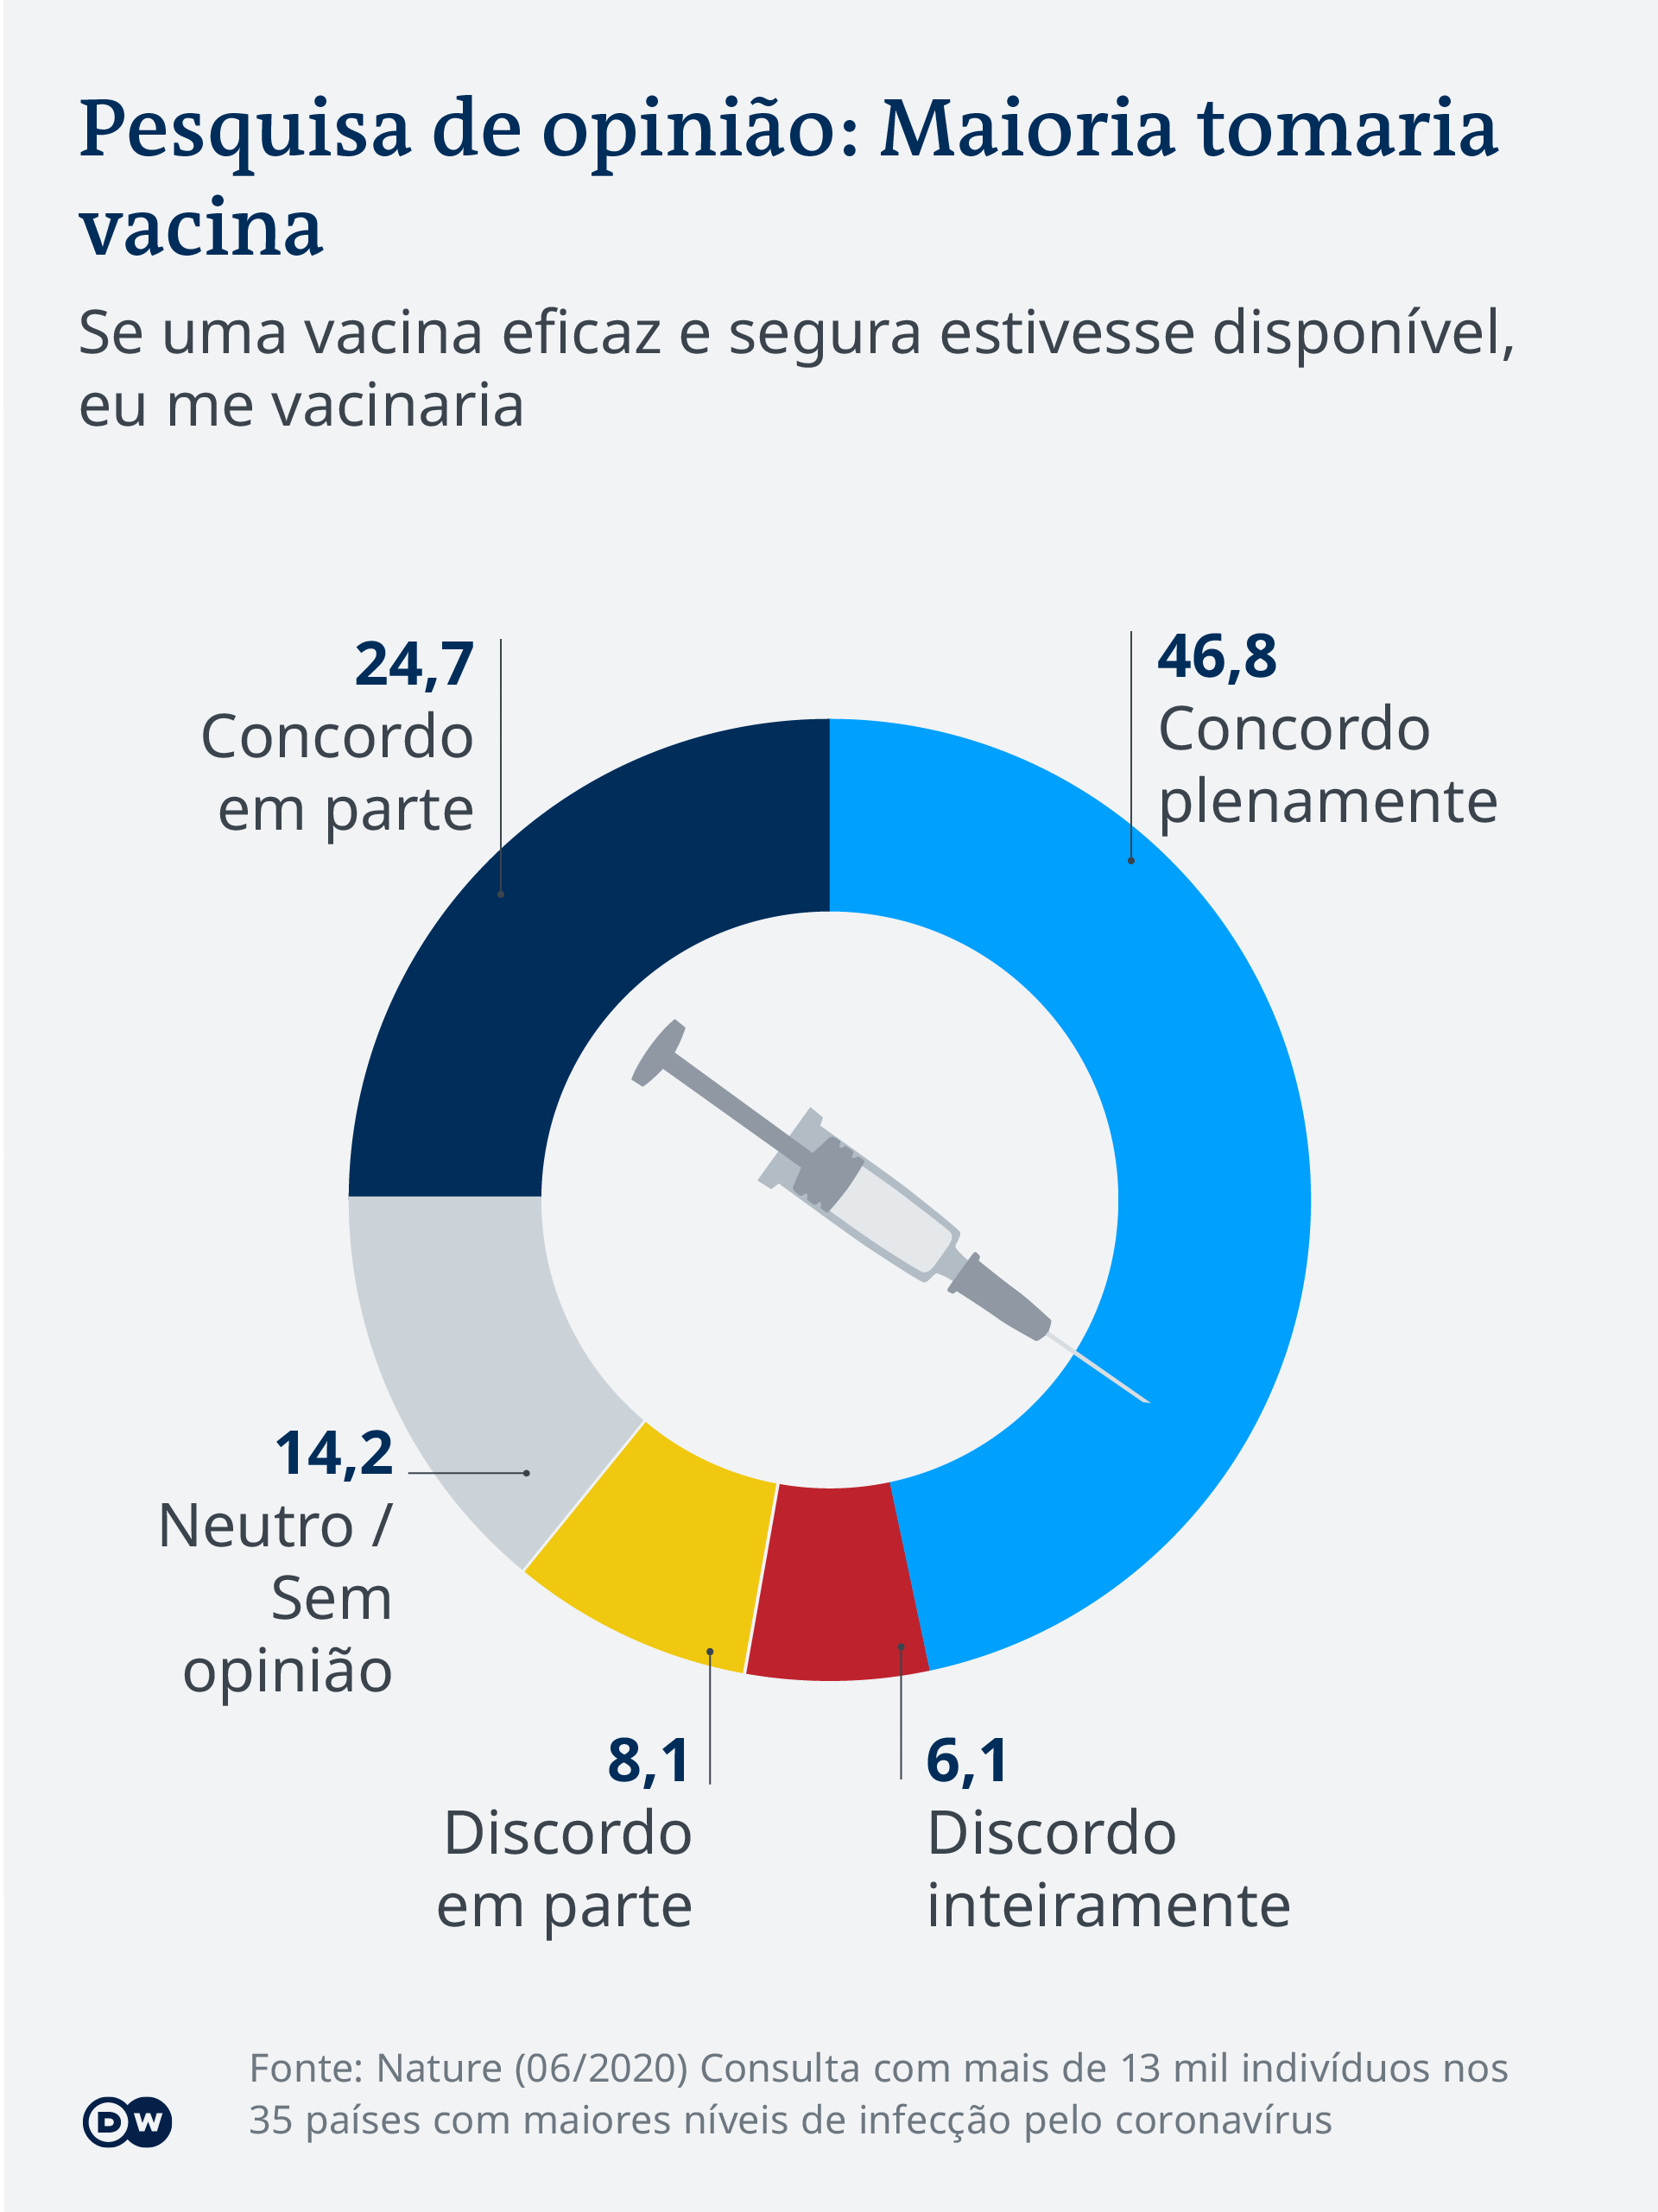
 | Produto | Estoque | Coluna1 | Opinião | Valor
 | Sorvete de Nata | 4200 |  | Concordo em parte | 24.7
 | Trufa | 2800 |  | Concordo plenamente | 46.8
 | Cone de Chocolate | 2950 |  | Discordo inteiramente | 6.1
 | Bombom | 3200 |  | Discordo em parte | 8.1
 |  |  |  | Neutro/ Sem opinião | 14.2
ESTOQUE

Reta
Reta

 | FUNÇÃO | Y=2X+3
 | X | Y
 | -3 | -3
 | -2 | -1
 | -1 | 1
 | 0 | 3
 | 1 | 5
 | 2 | 7
 | 3 | 9

Parábola
Parábola

 | FUNÇÃO | Y=X²-2X-8
 | X | Y
 | -4 | 16
 | -3 | 7
 | -2 | 0
 | -1 | -5
 | 0 | -8
 | 1 | -9
 | 2 | -8
 | 3 | -5
 | 4 | 0
 | 5 | 7
 | 6 | 16

2 Eixos
 | Temperatura
Meses | Máximo °C | Mínimo °C
Jan-22 | 33 | 21
Feb-22 | 28 | 17
Mar-22 | 22 | 13
Apr-22 | 29 | 14
May-22 | 25 | 13
Jun-22 | 27 | 9
Jul-22 | 26 | 8
Aug-22 | 28 | 7
Sep-22 | 29 | 12
Oct-22 | 32 | 27
Nov-22 | 33 | 26
Dec-22 | 38 | 26
Jan-23 | 39 | 24
Feb-23 | 37 | 23
Mar-23 | 32 | 18

Impressão
 | Estoque
Sorvete de Nata | 4200
Trufa | 2800
Cone de Chocolate | 2950
Bombom | 3200
 | Estoque
Sorvete de Nata | 4200
Trufa | 2800
Cone de Chocolate | 2950
Bombom | 3200

 | Valor
Jan | R$1,200.00
Fev | R$3,200.00
Mar | R$2,400.00
Abr | R$1,800.00
Mai | R$2,750.00
Jun | R$2,682.00
Jul | R$4,582.00
Ago | R$3,254.00
Set | R$3,890.00
Out | R$2,984.00
Nov | R$3,485.00
Dez | R$6,870.00

 | Y=2X+3
-3 | -3
-2 | -1
-1 | 1
0 | 3
1 | 5
2 | 7
3 | 9
 | Estoque
Sorvete de Nata | 4200
Trufa | 2800
Cone de Chocolate | 2950
Bombom | 3200

 | Y=X²-2X-8
-4 | 16
-3 | 7
-2 | 0
-1 | -5
0 | -8
1 | -9
2 | -8
3 | -5
4 | 0
5 | 7
6 | 16
ESTOQUE
 | Estoque
Sorvete de Nata | 4200
Trufa | 2800
Cone de Chocolate | 2950
Bombom | 3200

André Greroski

